Guia
Instrucciones:
En el inicio: Cambiar el titulo por el nombre de su actividad y el listado es un ejemplo del tema a desarrollar
Ir a la hoja definiciones y hacer las listas de palabras hasta la 20
En las páginas de la 1 a la 20 debe cambiar el color de fondo , los formatos de las flechas
Crear los hipervínculos en las flechas ( puede cambiar el diseño de la flecha )
Sólo tiene que hacer la validacion de datos en cada lista
Agregar las imágenes y darles el formato
La hoja resultado debe igualmente modificarse en formato de tamaño de letra ( color y tamaño) agregar imagen.
Guardar este trabajo : Tema y autor
Al finalizar todos los cambios Borre este cuadro Amarillo y haga aquí la portada:
Título: Su nombre completo Grado y grupo
Institución Educativa Madre Laura 2014
Recuerde Verificar muy bien la ortografía

INICIO

Inicio
Juega y practica ortografía

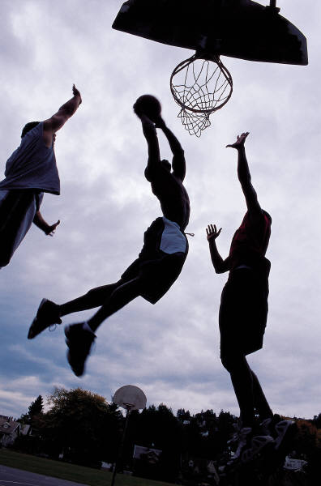
Este es un ejemplo

Mira la imagen

Haz clic en la celda en blanco | Baloncesto

Iniciar
Selecciona la respuesta correcta con la flecha

1
1
ESCRIBE LA PALABRA DE ACUERDO AL DIBUJO

 | Perro |  | Bosque

 | MUY BIEN |  | TE EQUIVOCASTE!!!

Anterior
Siguiente

 | CONTADOR: | 1

2
2
ESCRIBE LA PALABRA DE ACUERDO AL DIBUJO

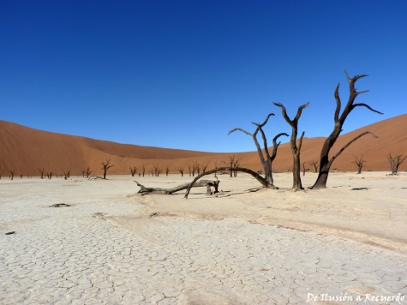
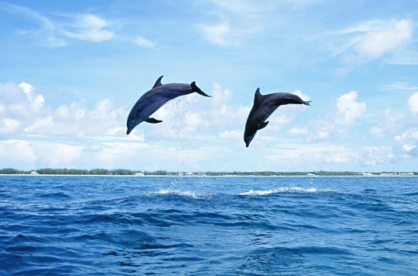

 | Desierto |  | Mar

 | TE EQUIVOCASTE!!! |  | TE EQUIVOCASTE!!!

Anterior
Siguiente

 | CONTADOR: | 0

3
3
ESCRIBE LA PALABRA DE ACUERDO AL DIBUJO

 | Toma Corriente |  | Bomba

 | TE EQUIVOCASTE!!! |  | TE EQUIVOCASTE!!!

Anterior
Siguiente

 | CONTADOR: | 0

4
4
ESCRIBE LA PALABRA DE ACUERDO AL DIBUJO

 | baloncesto |  | Baloncesto

 | MUY BIEN |  | TE EQUIVOCASTE!!!

Anterior
Siguiente

 | CONTADOR: | 1

5
5
ESCRIBE LA PALABRA DE ACUERDO AL DIBUJO

 | Avión |  | Bandera

 | TE EQUIVOCASTE!!! |  | TE EQUIVOCASTE!!!

Anterior
Siguente

 | CONTADOR: | 0

6
6
ESCRIBE LA PALABRA DE ACUERDO AL DIBUJO

 | Avión |  | Bandera

 | TE EQUIVOCASTE!!! |  | TE EQUIVOCASTE!!!

Anterior
Siguiente

 | CONTADOR: | 0

7
7
ESCRIBE LA PALABRA DE ACUERDO AL DIBUJO

 | Bombillo |  | Bandera

 | TE EQUIVOCASTE!!! |  | TE EQUIVOCASTE!!!

Anterior
Siguiente

 | CONTADOR: | 0

8
8
ESCRIBE LA PALABRA DE ACUERDO AL DIBUJO

 | Avión |  | Bandera

 | TE EQUIVOCASTE!!! |  | TE EQUIVOCASTE!!!

Anterior
Siguiente

 | CONTADOR: | 0

9
9
ESCRIBE LA PALABRA DE ACUERDO AL DIBUJO

 | Avión |  | Bandera

 | TE EQUIVOCASTE!!! |  | TE EQUIVOCASTE!!!

Anterior
Siguiente

 | CONTADOR: | 0

10
10
ESCRIBE LA PALABRA DE ACUERDO AL DIBUJO

 | Avión |  | Bandera

 | TE EQUIVOCASTE!!! |  | TE EQUIVOCASTE!!!

Anterior
Siguiente

 | CONTADOR: | 0

11
11
ESCRIBE LA PALABRA DE ACUERDO AL DIBUJO

 | Toma Corriente |  | Bandera

 | TE EQUIVOCASTE!!! |  | TE EQUIVOCASTE!!!

Anterior
Siguiente

 | CONTADOR: | 0

12
12
ESCRIBE LA PALABRA DE ACUERDO AL DIBUJO

 | Toma Corriente |  | Bandera

 | TE EQUIVOCASTE!!! |  | TE EQUIVOCASTE!!!

Anterior
Siguiente

 | CONTADOR: | 0

13
13
ESCRIBE LA PALABRA DE ACUERDO AL DIBUJO

 | Toma Corriente |  | Bandera

 | TE EQUIVOCASTE!!! |  | TE EQUIVOCASTE!!!

Anterior
Siguiente

 | CONTADOR: | 0

14
14
ESCRIBE LA PALABRA DE ACUERDO AL DIBUJO

 | Avión |  | Bandera

 | TE EQUIVOCASTE!!! |  | TE EQUIVOCASTE!!!

Anterior
Siguiente

 | CONTADOR: | 0

15
15
ESCRIBE LA PALABRA DE ACUERDO AL DIBUJO

 | Avión |  | Bandera

 | TE EQUIVOCASTE!!! |  | TE EQUIVOCASTE!!!

Anterior
Siguiente

 | CONTADOR: | 0

16
16
ESCRIBE LA PALABRA DE ACUERDO AL DIBUJO

 | Avión |  | Bandera

 | TE EQUIVOCASTE!!! |  | TE EQUIVOCASTE!!!

Anterior
Siguiente

 | CONTADOR: | 0

17
17
ESCRIBE LA PALABRA DE ACUERDO AL DIBUJO

 | Avión |  | Bandera

 | TE EQUIVOCASTE!!! |  | TE EQUIVOCASTE!!!

Anterior
Siguiente

 | CONTADOR: | 0

18
18
ESCRIBE LA PALABRA DE ACUERDO AL DIBUJO

 | Avión |  | Bandera

 | TE EQUIVOCASTE!!! |  | TE EQUIVOCASTE!!!

Anterior
Siguiente

 | CONTADOR: | 0

19
19
ESCRIBE LA PALABRA DE ACUERDO AL DIBUJO

 | Avión |  | Bandera

 | TE EQUIVOCASTE!!! |  | TE EQUIVOCASTE!!!

Anterior
Siguiente

 | CONTADOR: | 0

20
20
ESCRIBE LA PALABRA DE ACUERDO AL DIBUJO

 | Avión |  | Bandera

 | TE EQUIVOCASTE!!! |  | TE EQUIVOCASTE!!!

Anterior
Ver Resultado

 | CONTADOR: | 0

RESULTADO
TU RESULTADO ES

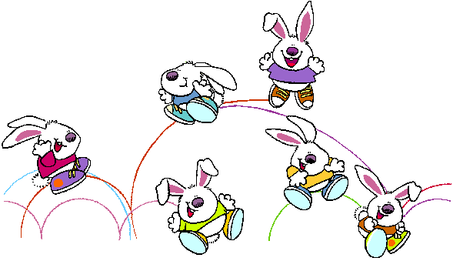



Total | 2 | Respuestas buenas

Repetir el ejercicio

Definiciones
Listado de palabras para desplegar en las listas de cada imagen

Nombre de la Lista | 1a | 1b | 2a | 2b | 3a | 3b | 4a | 4b | 5a | 5b | 6a | 6b | 7a | 7b | 8a | 8b | 9a | 9b | 10a | 10b | 11a | 11b | 12a | 12b | 13a | 13b | 14a | 14b | 15a | 15b | 16a | 16b | 17a | 17b | 18a | 18b | 19a | 19b | 20a | 20b
Elementos de la Lista | Pollo | Selva | Bombillo | Torta | Moto | Patines | Fútbol | Fútbol
 | Perro | Bosque | Toma Corriente | Serpentina | Automóvil | Bicicleta | Baloncesto | Baloncesto
 | Vaca | Mar | Lámpara | Pastel | Avión | Arco y Flecha | Natación | Natación
 | Mico | Desierto | Cables | Bomba | Barco | Balón | Boxeo | Boxeo
 | Cóndor | Termales | Electricidad | Bandera | Submarino | Bola | Paracaidismo | Paracaidismo
Respuesta Correcta | Perro | Mar | Bombillo | Bomba | Avión | Balón | Baloncesto | Boxeo

Llene todas las Columnas con 5 palabras de acuerdo al ejercicio que vaya a desarrollar.
Recuerde: una opcion Buena y cuatro malas. Adicionalmente la Opción buena debe especificarse en la fila 10 como Respuesta Correcta.

 | 1 | Definiciones

